Sheet1
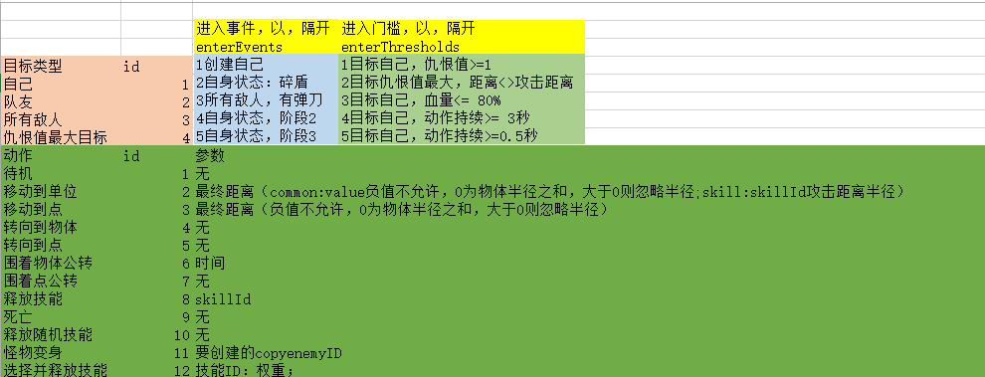
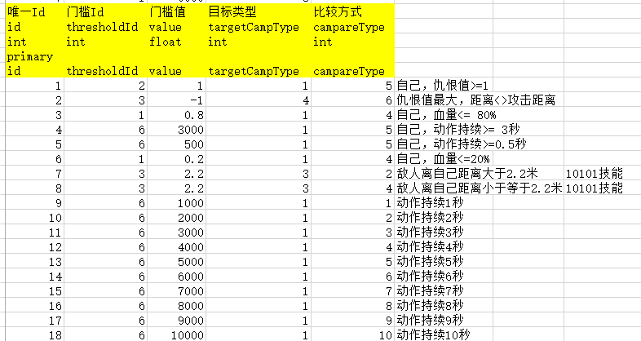
7 | 1 | 9999 | 6
唯一Id | 动作Id | 动作参数 | 动作目标 | 结束条件 | 打断条件
id | actionId | param | targetCampType | overCondition | interruptCondition
int | int | string | int | string | string
primary
id | actionId | param | targetCampType | overCondition | interruptCondition
1 | 1 | 0 | 1 | 0 | 0 | 通用，创建自己到待机
2 | 1 | 0 | 1 | 0 | 2:4 | 通用，创建自己1阶段到待机
3 | 1 | 0 | 1 | 0 | 2:5 | 通用，创建自己2阶段到待机
4 | 1 | 0 | 1 | 0 | 0 | 通用，创建自己3阶段到待机
5 | 10 | 0 | 3 | 0 | 0 | 通用，召唤物立即释放技能
6 | 6 | 2000 | 4 | 0 | 0 | 通用，徘徊2秒
7 | 6 | 4000 | 4 | 0 | 0 | 通用，徘徊4秒
8 | 6 | 6000 | 4 | 0 | 0 | 通用，徘徊6秒
9 | 2 | common:1 | 4 | 0 | 0 | 通用，移动到仇恨最大目标前1米
10 | 2 | common:2 | 4 | 0 | 0 | 通用，移动到仇恨最大目标前2米
11 | 2 | common:3 | 4 | 0 | 0 | 通用，移动到仇恨最大目标前3米
12 | 2 | common:4 | 4 | 0 | 0 | 通用，移动到仇恨最大目标前4米
13 | 2 | common:5 | 4 | 0 | 0 | 通用，移动到仇恨最大目标前5米
14 | 2 | common:6 | 4 | 0 | 0 | 通用，移动到仇恨最大目标前6米
15 | 2 | common:7 | 4 | 0 | 0 | 通用，移动到仇恨最大目标前7米
16 | 2 | common:8 | 4 | 0 | 0 | 通用，移动到仇恨最大目标前8米
17 | 2 | common:9 | 4 | 0 | 0 | 通用，移动到仇恨最大目标前9米
18 | 2 | common:10 | 4 | 0 | 0 | 通用，移动到仇恨最大目标前10米
19 | 13 | 0 | 4 | 0 | 0 | 通用，转向仇恨值最大目标快照位置
20 | 14 | 0 | 4 | 0 | 0 | 通用，移动到仇恨值最大目标快照位置
21 | 9 | 0 | 1 | 0 | 0 | 通用，消灭自己
100 | 1 | 0 | 1 | 0 | 0 | 待机
101001 | 12 | 101001:1 | 4 | 0 | 0 | 选择并对仇恨值最大目标释放技能101001
102001 | 12 | 102001:1 | 4 | 0 | 0 | 选择并对仇恨值最大目标释放技能102001
103001 | 12 | 103001:2;103002:1 | 4 | 0 | 0 | 选择并对仇恨值最大目标释放技能103001或103002
103002 | 12 | 103002:2;103003:1 | 4 | 0 | 0 | 选择并对仇恨值最大目标释放技能103002或103003
103003 | 12 | 103003:3;103004:1 | 4 | 0 | 0 | 选择并对仇恨值最大目标释放技能103003或103004
104001 | 12 | 104002:1 | 4 | 0 | 0 | 选择并对仇恨值最大目标释放技能104002
104002 | 12 | 104001:3;104002:1 | 4 | 0 | 0 | 选择并对仇恨值最大目标释放技能104001或104002
104003 | 12 | 104003:2;104004:1 | 4 | 0 | 0 | 选择并对仇恨值最大目标释放技能104003或104004
104004 | 12 | 104003:1;104004:3 | 4 | 0 | 0 | 选择并对仇恨值最大目标释放技能104003或104004
105001 | 12 | 105001:1 | 4 | 0 | 0 | 选择并对仇恨值最大目标释放105001
106001 | 12 | 106001:1 | 4 | 0 | 0 | 选择并对仇恨值最大目标释放106001
106002 | 12 | 106002:1 | 4 | 0 | 0 | 选择并对仇恨值最大目标释放106002
107001 | 12 | 107001:1 | 3 | 0 | 0 | 选择并对任意敌人释放技能107001
107002 | 12 | 107002:1 | 4 | 0 | 0 | 选择并对仇恨值最大敌人释放技能107002
107003 | 12 | 107003:1 | 4 | 0 | 0 | 选择并对仇恨值最大敌人释放技能107003
108001 | 12 | 108001:1 | 3 | 0 | 0 | 选择并对任意敌人释放技能108001
108002 | 12 | 108002:1 | 4 | 0 | 0 | 选择并对仇恨值最大敌人释放技能108002
108003 | 12 | 108003:1 | 4 | 0 | 0 | 选择并对仇恨值最大敌人释放技能108003
109001 | 12 | 109001:1 | 3 | 0 | 0 | 选择并对任意敌人释放技能109001
109002 | 12 | 109002:1 | 4 | 0 | 0 | 选择并对仇恨值最大敌人释放技能109002
114001 | 12 | 114001:1 | 4 | 0 | 0 | 选择并对仇恨值最大敌人释放技能114001
114002 | 12 | 114002:1 | 4 | 0 | 0 | 选择并对仇恨值最大敌人释放技能114002
114003 | 12 | 114003:1 | 3 | 0 | 0 | 选择并对任意敌人释放技能114003
114004 | 12 | 114004:1 | 1 | 0 | 0 | 选择并对自身释放BUFF技能114004
1001001 | 12 | 1001001:1 | 3 | 0 | 0 | 选择并对任意敌人释放技能1001001
1001002 | 12 | 1001002:1 | 3 | 0 | 0 | 选择并对任意敌人释放技能1001002
1001003 | 12 | 1001003:1 | 3 | 0 | 0 | 选择并对任意敌人释放技能1001003
1001004 | 12 | 1001004:1 | 3 | 0 | 0 | 选择并对任意敌人释放技能1001004
1001005 | 12 | 1001005:1 | 3 | 0 | 0 | 选择并对任意敌人释放技能1001005
1001006 | 12 | 1001006:1 | 3 | 0 | 0 | 选择并对任意敌人释放技能1001006
1001007 | 12 | 1001007:1 | 3 | 0 | 0 | 选择并对任意敌人释放技能1001007
1001008 | 12 | 1001008:1 | 3 | 0 | 0 | 选择并对任意敌人释放技能1001008
1001009 | 12 | 1001008:1;1001009:1 | 3 | 0 | 0 | 选择并对任意敌人释放技能1001008或1001009
1002001 | 12 | 1002001:1 | 3 | 0 | 0 | 选择并对任意敌人释放技能1002001
1002002 | 12 | 1002002:1 | 3 | 0 | 0 | 选择并对仇恨值最大目标释放1002002
1002003 | 12 | 1002004:1 | 4 | 0 | 0 | 选择并对仇恨值最大目标释放1002004
1002004 | 12 | 1002007:1 | 1 | 0 | 0 | 选择并对自己本身释放虚弱1002007
1002005 | 12 | 1002006:1 | 1 | 0 | 0 | 选择并对自己本身释放强力的上BUFF技能1002006
1002006 | 12 | 1002003:1 | 4 | 0 | 0 | 选择并对仇恨值最大目标释放1002006
1002007 | 12 | 1002005:1 | 3 | 0 | 0 | 选择并对任意敌人释放技能1002005
1002008 | 11 | 101090502 | 1 | 0 | 0 | 召唤出红色双刀boss
1002009 | 12 | 1002008:1;1002009:1 | 1 | 0 | 0 | 选择并对自身释放技能1002008或者1002009
1003001 | 12 | 1003001:1 | 3 | 0 | 0 | 选择并对任意敌人释放技能1003001
1003002 | 12 | 1003002:1 | 3 | 0 | 0 | 选择并对仇恨值最大目标释放1003002
1003003 | 12 | 1003004:1 | 4 | 0 | 0 | 选择并对仇恨值最大目标释放1003004
1003004 | 12 | 1003007:1 | 1 | 0 | 0 | 选择并对自己本身释放虚弱1003007
1003005 | 12 | 1003006:1 | 1 | 0 | 0 | 选择并对自己本身释放强力的上BUFF技能1003006
1003006 | 12 | 1003003:1 | 4 | 0 | 0 | 选择并对仇恨值最大目标释放1003006
1003007 | 12 | 1003005:1 | 3 | 0 | 0 | 选择并对任意敌人释放技能1003005
1003008 | 11 | 101090501 | 1 | 0 | 0 | 召唤出蓝色双刀boss
1003009 | 12 | 1003009:1;1003008:1 | 1 | 0 | 0 | 选择并对自身释放技能1003008或者1003009
1004001 | 12 | 1004001:1 | 3 | 0 | 0 | 选择并对任意敌人释放技能1004001
1004002 | 12 | 1004002:1 | 3 | 0 | 0 | 选择并对任意的目标释放技能1004002
1004003 | 12 | 1004003:1 | 4 | 0 | 0 | 选择并对仇恨值最大目标释放技能1004003
1004004 | 12 | 1004004:1 | 4 | 0 | 0 | 选择并对仇恨值最大敌人释放技能1004004
1004005 | 12 | 1004005:1 | 3 | 0 | 0 | 选择并对任意敌人释放技能1004005
1004006 | 12 | 1004006:1 | 4 | 0 | 0 | 选择并对仇恨值最大敌人释放技能1004006
1004007 | 12 | 1004007:1 | 1 | 0 | 0 | 选择并对自己本身释放虚弱技能1004007
1005001 | 12 | 1005001:1 | 3 | 0 | 0 | 选择并对任意敌人释放技能1005001
1005002 | 12 | 1005002:1 | 3 | 0 | 0 | 选择并对任意的目标释放技能1005002
1005003 | 12 | 1005003:1 | 4 | 0 | 0 | 选择并对仇恨值最大目标释放技能1005003
1005004 | 12 | 1005004:1 | 4 | 0 | 0 | 选择并对仇恨值最大敌人释放技能1005004
1005005 | 12 | 1005005:1 | 3 | 0 | 0 | 选择并对任意敌人释放技能1005005
1005006 | 12 | 1005006:1 | 4 | 0 | 0 | 选择并对仇恨值最大敌人释放技能1005006
1005007 | 12 | 1005007:1 | 1 | 0 | 0 | 选择并对自己本身释放虚弱技能1005007
1006001 | 12 | 1006001:1 | 3 | 0 | 0 | 选择并对任意敌人释放技能1006001
1006002 | 12 | 1006002:1 | 3 | 0 | 0 | 选择并对任意敌人释放技能1006002
1006003 | 12 | 1006003:1 | 4 | 0 | 0 | 选择并对仇恨值最大敌人释放技能1006003
1006004 | 12 | 1006004:1 | 4 | 0 | 0 | 选择并对仇恨值最大敌人释放技能1006004
1006005 | 12 | 1006005:1 | 3 | 0 | 0 | 选择并对任意敌人释放技能1006005
1006006 | 12 | 1006006:1;1006008:1 | 3 | 0 | 0 | 选择并对任意敌人释放技能1006006或1006008
1006007 | 12 | 1006007:1 | 4 | 0 | 0 | 选择并对仇恨值最大敌人释放技能1006007
1008001 | 12 | 1008001:1 | 3 | 0 | 0 | 选择并对任意敌人释放技能1008001
1008002 | 12 | 1008002:1 | 4 | 0 | 0 | 选择并对仇恨值最大敌人释放技能1008002
1008003 | 12 | 1008003:1 | 4 | 0 | 0 | 选择并对仇恨值最大敌人释放技能1008003
1008004 | 12 | 1008004:1 | 4 | 0 | 0 | 选择并对仇恨值最大敌人释放技能1008004
1008005 | 12 | 1008005:1 | 3 | 0 | 0 | 选择并对所有敌人释放技能1008005
1008006 | 12 | 1008006:1 | 1 | 0 | 0 | 选择并对自身释放技能1008006
1008007 | 12 | 1008007:1 | 4 | 0 | 0 | 选择并对仇恨值最大敌人释放技能1008007
1008008 | 12 | 1008008:1 | 3 | 0 | 0 | 选择并对所有敌人释放技能1008008
1009001 | 12 | 1009001:1 | 4 | 0 | 0 | 选择并对仇恨值最大敌人释放技能1009001
1009002 | 12 | 1009002:1 | 3 | 0 | 0 | 选择并对所有敌人释放技能1009002
1009003 | 12 | 1009003:1 | 4 | 0 | 0 | 选择并对仇恨值最大敌人释放技能1009003
1009004 | 12 | 1009005:1 | 4 | 0 | 0 | 选择并对仇恨值最大敌人释放技能1009005
1009005 | 12 | 1009006:1 | 3 | 0 | 0 | 选择并对所有敌人释放技能1009006
1009006 | 12 | 1009007:1 | 3 | 0 | 0 | 选择并对所有敌人释放技能1009007

枚举
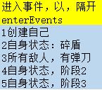
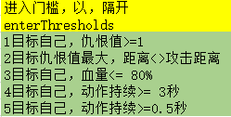

目标类型 | id
自己 | 1
队友 | 2
所有敌人 | 3
仇恨值最大目标 | 4
动作 | id | 参数
待机 | 1 | 无
移动到单位 | 2 | 最终距离（common:value负值不允许，0为物体半径之和，大于0则忽略半径;skill:skillId攻击距离半径）
移动到点 | 3 | x,y,z
转向到物体 | 4 | 无
转向到点 | 5 | 无
围着物体公转 | 6 | 时间
围着点公转 | 7 | 无
释放技能 | 8 | skillId
死亡 | 9 | 无
释放随机技能 | 10 | 无
怪物变身 | 11 | 要创建的copyenemyID
选择并释放技能 | 12 | 技能ID：权重；
转向物体位置快照 | 13
移动到物体位置快照 | 14

